상품제안서
락앤락 블리쏘울 울트라라이트 액티브텀블러 700ML | 상품코드: S48111

 |  |  |  |  |  |  | 02-713-8555 | www.synergygift.co.kr
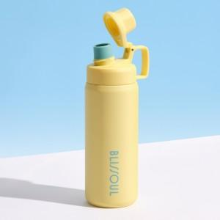 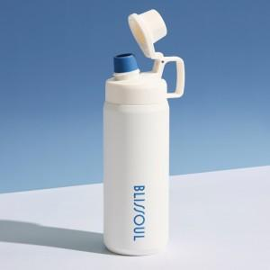 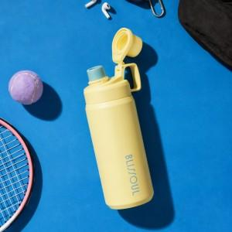

【상세/제작정보】 | <p>​</p>

【인쇄/포장옵션】 | 레이저 / 포장지포장

【공급단가】 | 수량 | 50~ | 100~ | 500~ | 1,000~ | 3,000~
*VAT별도 | 단가 | 20,150원 | 19,390원 | 18,780원 | 17,860원 | 17,560원

【상품 URL】 | https://www.synergygift.co.kr:443/src/goods_detail.php?gdno=48111

